Band Descriptors
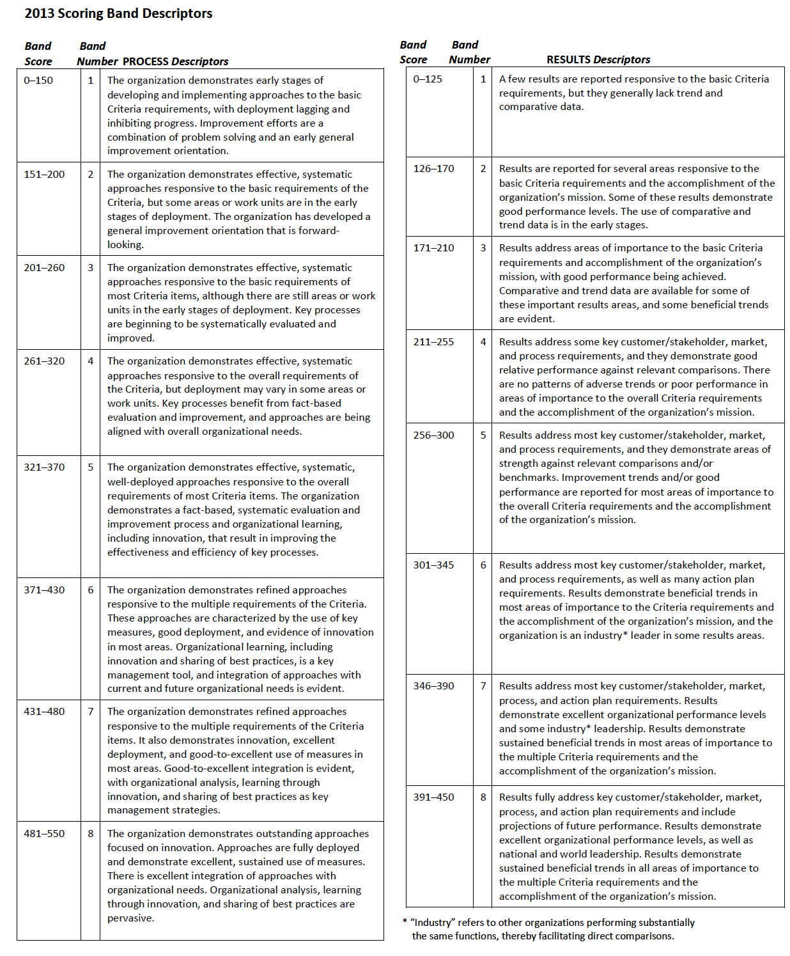

คำอธิบาย-กระบวนการ
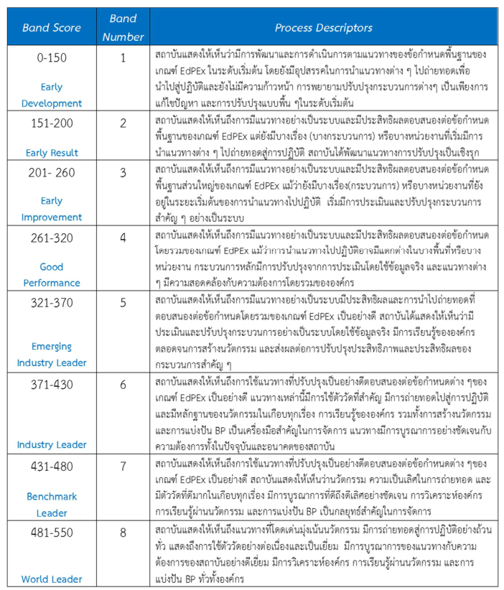

**ขอขอบพระคุณ รศ.รัชต์วรรณ กาญจนปัญญาคม สำหรับการจัดแปลคำอธิบายคะแนน

คำอธิบาย-ผลลัพธ์
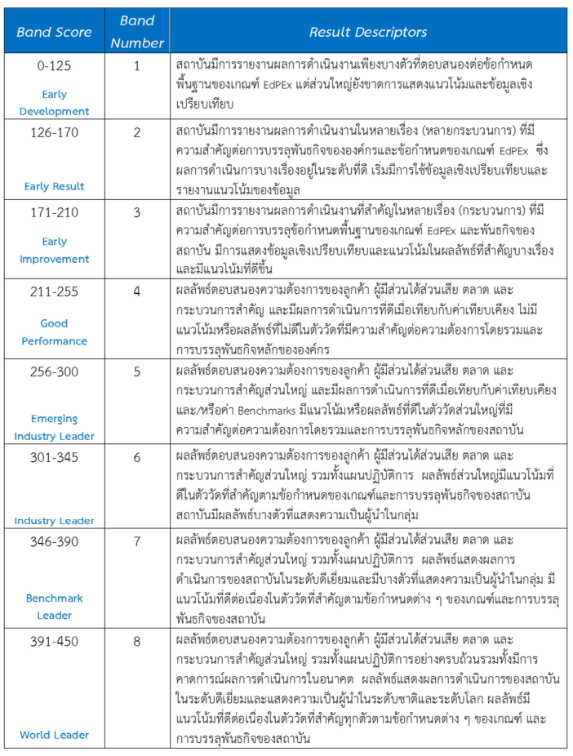

**ขอบพระคุณ รศ.รัชต์วรรณ กาญจนปัญญาคม สำหรับการจัดแปลคำอธิบายคะแนน

